상품제안서
포켓형 접이식 시장가방 [BG120] | 상품코드: F29918

 |  |  |  |  |  |  | 02-412-0044 | www.easy1.co.kr
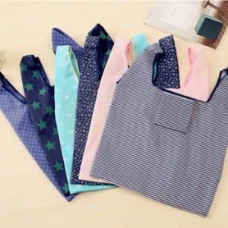

【상세/제작정보】 | [ 생산 루트에 따라 로고가 없거나 원단 색상에 차이가 있을 수 있습니다. ] 색상 [핑크스트라이프] 품절되었습니다.

【인쇄/포장옵션】 | 실크, 풀칼라 / OPP(비닐)

【공급단가】 | 수량 | 200~ | 500~ | 1,000~ | 3,000~ | 5,000~
*VAT별도 | 단가 | 1,050원 | 1,010원 | 970원 | 930원 | 900원

【상품 URL】 | http://www.easy1.co.kr/src/goods_detail.php?gdno=29918

